상품제안서
초고속 15W 무선충전& UV-C 멀티 살균기 | 상품코드: F16277

 |  |  |  |  |  |  | 02-412-0044 | www.easy1.co.kr
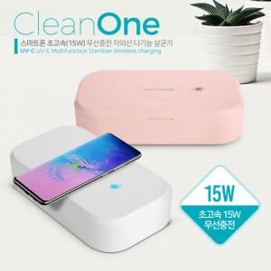

【상세/제작정보】 | 초고속 15W 무선충전 기능과 자외선 다기능 살균기가 하나로!

【인쇄/포장옵션】 | 레이저, 풀칼라 / 포장지포장

【공급단가】 | 수량 | 30~ | 50~ | 100~ | 500~ | 1,000~
*VAT별도 | 단가 | 35,100원 | 33,800원 | 32,500원 | 31,200원 | 30,420원

【상품 URL】 | http://www.easy1.co.kr/src/goods_detail.php?gdno=16277

